상품제안서
국내산_클라우망 반뱀부(지브라) 스포츠타올 120g | 상품코드: F28344

 |  |  |  |  |  |  | 02-412-0044 | www.easy1.co.kr
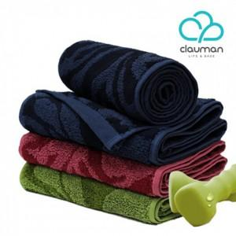

【상세/제작정보】 | 기본수량 미만 인쇄시 비용 추가. 자수 10자이상 별도 문의. 스티커 별도 문의.

【인쇄/포장옵션】 | 실크, 자수 / 포장지포장

【공급단가】 | 수량 | 100~ | 300~ | 500~ | 1,000~ | 2,000~
*VAT별도 | 단가 | 5,650원 | 5,550원 | 5,410원 | 5,320원 | 5,180원

【상품 URL】 | https://easy1.co.kr:443/src/goods_detail.php?gdno=28344

